关系图
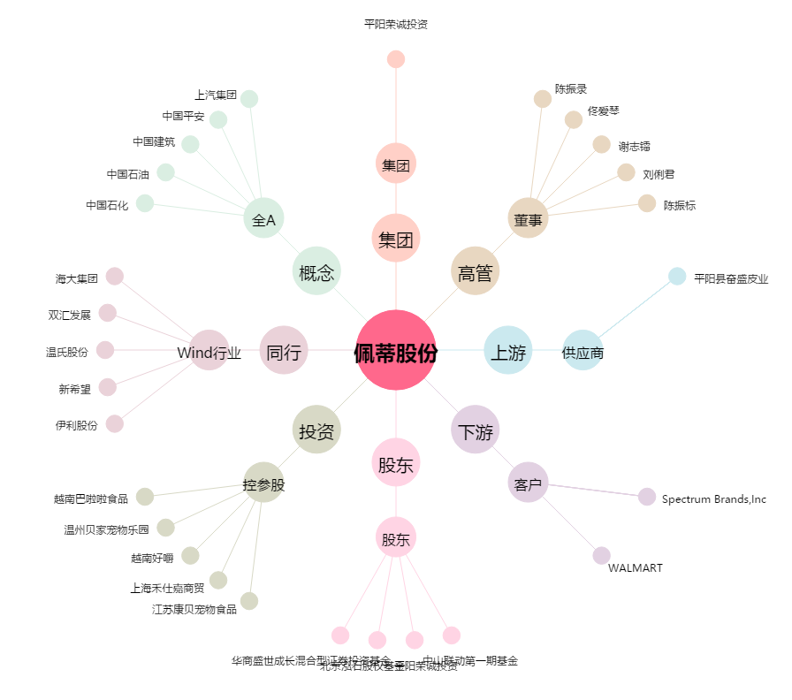
佩蒂股份[300673.SZ] - 关系概览图

